1_Charge avant achat terrain
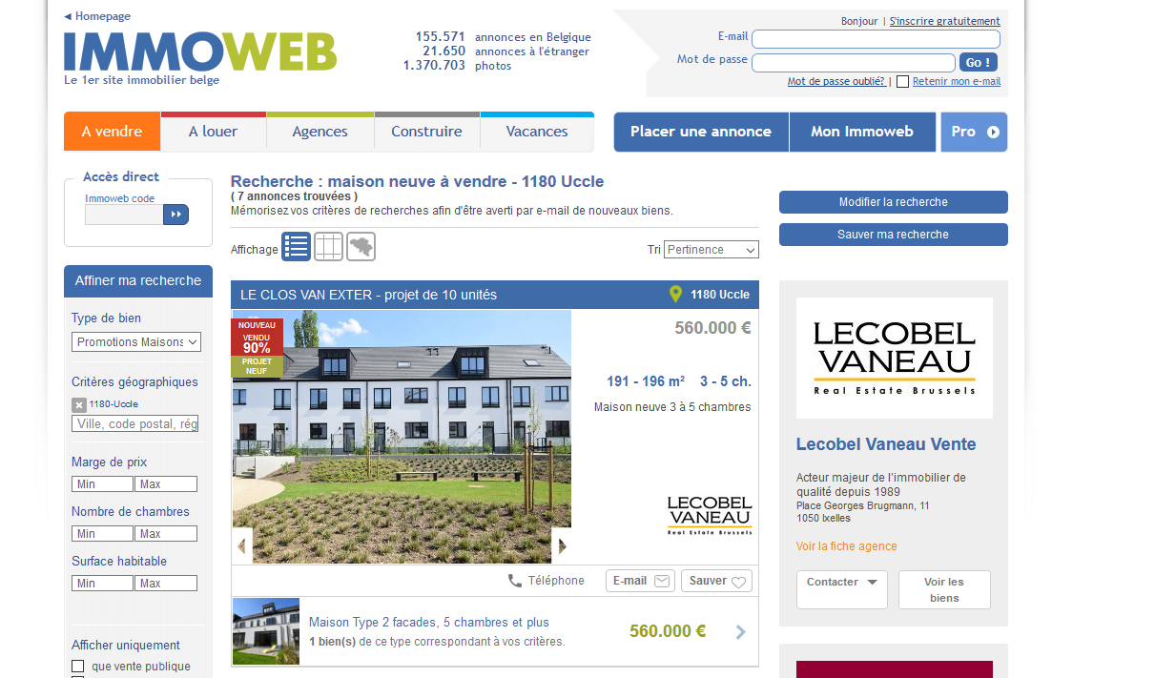
Si vous n'avez pas le prix du terrain
Données |  | unité
Estimation du coût de la construction | 1200 | euro/m²
Charges d'urbanisme | 55 | euro/m²
Nombre de logement dans le projet | 10 | logements
Surface plancher | 200 | m²
Prix de l'immobilier (PI) | 560000 | euros
Prix de construction (PC) | 240000 | euros
taux de marge brute (%)(m*) | 20% | % | posé par hypothése
Surface du terrain | 5000 | m²

Calcul du prix du terrain
Sans charges d'urbanisme
 |  | par logement | ensemble du projet
nombre de logements |  |  | 10
Prix de l'immobilier (PI) |  | 560,000 | 5,600,000
Prix de construction (PC) |  | 240,000 | 2,400,000
taux de marge brute (%)(m*) |  | 20%
Estimation du prix du terrain (PT) |  | 226,667 | 2,266,667 | PT=PI/(1+m*)-PC
Marge (M*) |  | 93,333 | 933,333 | M*=(PT+PC) x m*
superficie du terrain |  | 500 | 5,000
Prix du terrain par m² |  | 453

Avec charges d'urbanisme
Prix de construction +charges |  | 251000
Estimation du prix du terrain (PT) |  | 215,667 | 2,266,667
Marge (M*) |  | 93,333 | 933,333
superficie du terrain |  | 500 | 5,000
Prix du terrain par m² |  | 431

